relacion
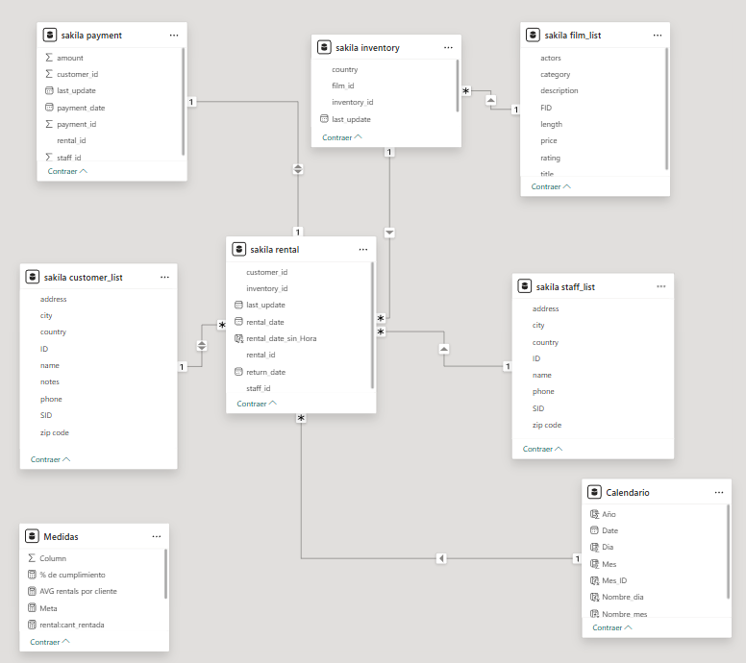
 |  | payment | rental
 |  | rental_id | rental_id | customer_list
 |  |  | customer_id | ID | inventory
 | staff_list |  | inventory_id |  | inventory_id | film_list
Celendario | ID |  | staff_id |  | film_id | FID
Date |  |  | rental_date

